상품제안서
소프트 바인더 | 상품코드: S05554

 |  |  |  |  |  |  | 02-713-8555 | www.synergygift.co.kr
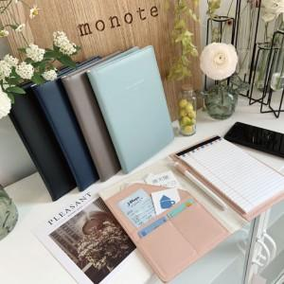

【상세/제작정보】 | 창 밖의 구름을 만지듯 소프트한 질감

【인쇄/포장옵션】 | 불박 / OPP(비닐)

【공급단가】 | 수량 | 100~ | 300~ | 500~ | 1,000~ | 3,000~
*VAT별도 | 단가 | 9,950원 | 9,100원 | 8,750원 | 8,400원 | 8,190원

【상품 URL】 | https://www.synergygift.co.kr:443/src/goods_detail.php?gdno=4408

